Ark1
 | Returtype 1 | Returtype 2
 | søn - lør | man - søn

2019-05-06 | 2 | 1 | 1900-01-02 | 1900-01-01 | Mandag | Mandag | 1 | 1900-01-01
2019-05-07 | 3 | 2 | 1900-01-03 | 1900-01-02 | Tirsdag | Tirsdag | 2 | 1900-01-02
2019-05-08 | 4 | 3 | 1900-01-04 | 1900-01-03 | Onsdag | Onsdag | 3 | 1900-01-03
2019-05-09 | 5 | 4 | 1900-01-05 | 1900-01-04 | Torsdag | Torsdag | 4 | 1900-01-04
2019-05-10 | 6 | 5 | 1900-01-06 | 1900-01-05 | Fredag | Fredag | 5 | 1900-01-05
2019-05-11 | 7 | 6 | 1900-01-07 | 1900-01-06 | Lørdag | Lørdag | 6 | 1900-01-06
2019-05-12 | 1 | 7 | 1900-01-01 | 1900-01-07 | Søndag | Søndag | 7 | 1900-01-07

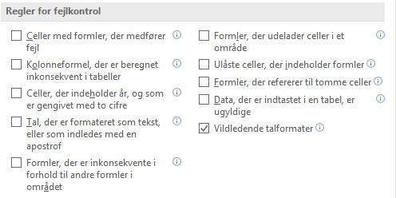
Hvis du ønsker ugedag returneret som tekst, så brug en formel som vist i
H4:H10 eller i I4:I10. Brug aldrig formatet dddd i forbindelse med
UGEDAG-funktionen, jf. også K4:L10

 | = spørgers eksempel.

Prøv at vælge celle F4, tast F2 og derefter F9. Du ser 1 og da cellen er
formateret dddd får du resultat som vist i L4.

Bemærk venligst hvad der står i Excels hjælp til UGEDAG-funktionen:

Returnerer ugedagen svarende til en dato. Dagen returneres som
standard som et heltal mellem 1 og 7.
(For egen regning vil jeg tilføje , at der må have skulle stået mellem
0 og syv, da returtype 3 returnerer tallene 0 til 6
Formatet dddd er ikke tiltænkt at skulle bruges i forbindelse med
UGEDAG-funktionen. Derfor de grønne trekanter i øverste venstre
hjørne af L4:L10).

Mon ikke det var det Bjarne mente i indlægget den 05-05 kl. 10:23?

